Sheet1
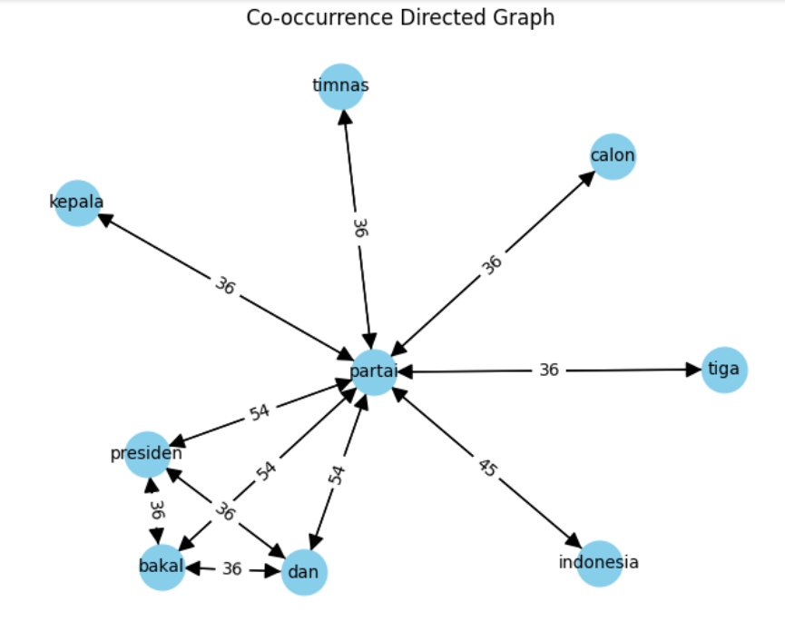

Outlink : |  | Keterangan : |  |  | Iterasi 1 | d/n + (1-d) | sum(rank(i)/outlink(i)) | Iterasi 2 | sum(rank(i)/outlink(i)) | Iterasi 3 | RANK
Kepala | 1 | N | 9 | Kepala | 0.11 | 0.24444444444 | 0.013888888889 | 0.0033950617284 | 0.02037037037 | 0.0049794238683 | 5
Timnas | 1 | d | 0.85 | Timnas | 0.11 | 0.24444444444 | 0.013888888889 | 0.0033950617284 | 0.02037037037 | 0.0049794238683 | 5
Calon | 1 |  |  | Calon | 0.11 | 0.24444444444 | 0.013888888889 | 0.0033950617284 | 0.02037037037 | 0.0049794238683 | 5
Tiga | 1 |  |  | Tiga | 0.11 | 0.24444444444 | 0.013888888889 | 0.0033950617284 | 0.02037037037 | 0.0049794238683 | 5
Indonesia | 1 |  |  | Indonesia | 0.11 | 0.24444444444 | 0.013888888889 | 0.0033950617284 | 0.02037037037 | 0.0049794238683 | 5
Dan | 3 |  |  | Dan | 0.11 | 0.24444444444 | 0.087962962963 | 0.021502057613 | 0.034705075446 | 0.0084834628868 | 2
Bakal | 3 |  |  | Bakal | 0.11 | 0.24444444444 | 0.087962962963 | 0.021502057613 | 0.034705075446 | 0.0084834628868 | 2
Presiden | 3 |  |  | Presiden | 0.11 | 0.24444444444 | 0.087962962963 | 0.021502057613 | 0.034705075446 | 0.0084834628868 | 2
Partai | 8 |  |  | Partai | 0.11 | 0.24444444444 | 0.66666666667 | 0.16296296296 | 0.038477366255 | 0.0094055784179 | 1

